关系图
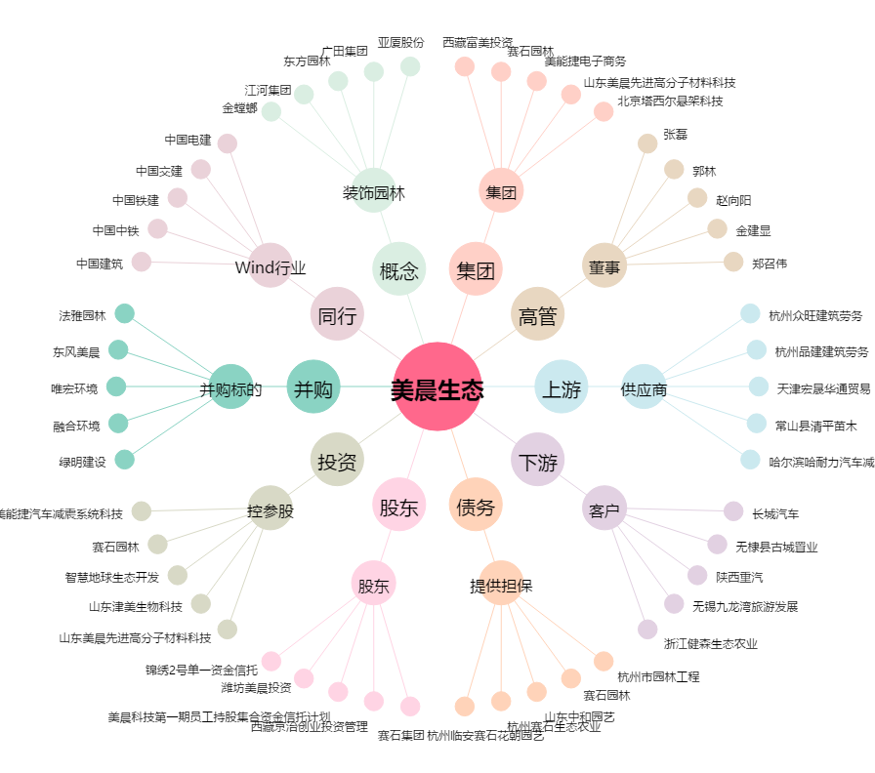
美晨生态[300237.SZ] - 关系概览图

